TOTAL
 |  | SIZE
PICTURE | MODEL | 19 | 20 | 21 | 22 | 23 | 24 | 25 | 26 | 27 | 28 | 29 | 30 | 31 | 32 | 33 | 34 | 35 | 36 | 37 | 38 | 39 | 40 | 41 | TOTAL
 | 1385/9 | 0 | 0 | 0 | 0 | 0 | 0 | 0 | 0 | 0 | 0 | 0 | 0 | 1 | 1 | 2 | 0 | 0 | 2 | 0 | 0 | 0 | 0 | 0 | 6
 | 1980/4 | 0 | 0 | 0 | 0 | 1 | 0 | 1 | 1 | 0 | 0 | 0 | 0 | 0 | 0 | 0 | 0 | 0 | 0 | 0 | 0 | 0 | 0 | 0 | 3
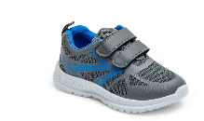 | 1980/9 | 0 | 0 | 0 | 0 | 0 | 1 | 0 | 2 | 1 | 1 | 1 | 0 | 0 | 1 | 2 | 0 | 0 | 0 | 0 | 0 | 0 | 0 | 0 | 9
 | 2193/4 | 0 | 0 | 0 | 0 | 0 | 0 | 0 | 0 | 0 | 0 | 0 | 1 | 0 | 1 | 1 | 1 | 0 | 0 | 0 | 0 | 0 | 0 | 0 | 4
 | 2259/4 | 0 | 0 | 0 | 0 | 0 | 1 | 1 | 0 | 0 | 0 | 0 | 0 | 0 | 0 | 0 | 0 | 0 | 0 | 0 | 0 | 0 | 0 | 0 | 2
 | 2527/4 | 0 | 0 | 0 | 0 | 0 | 3 | 76 | 77 | 50 | 50 | 25 | 25 | 0 | 0 | 0 | 0 | 0 | 0 | 0 | 0 | 0 | 0 | 0 | 306
 | 2559/4 | 0 | 0 | 0 | 1 | 1 | 1 | 1 | 0 | 0 | 0 | 0 | 0 | 0 | 0 | 0 | 0 | 0 | 0 | 0 | 0 | 0 | 0 | 0 | 4
 | 2625/3 | 2 | 2 | 4 | 4 | 6 | 6 | 0 | 0 | 0 | 0 | 0 | 0 | 0 | 0 | 0 | 0 | 0 | 0 | 0 | 0 | 0 | 0 | 0 | 24
 | 2625/4 | 0 | 0 | 0 | 0 | 0 | 0 | 33 | 33 | 22 | 22 | 11 | 11 | 0 | 0 | 0 | 0 | 0 | 0 | 0 | 0 | 0 | 0 | 0 | 132
 | 2708/3 | 27 | 27 | 55 | 58 | 90 | 88 | 76 | 77 | 52 | 52 | 25 | 26 | 0 | 0 | 0 | 0 | 0 | 0 | 0 | 0 | 0 | 0 | 0 | 653
 | 2708/5 | 38 | 38 | 76 | 78 | 116 | 117 | 87 | 87 | 58 | 58 | 29 | 29 | 0 | 0 | 0 | 0 | 0 | 0 | 0 | 0 | 0 | 0 | 0 | 811
 | 2781/3 | 0 | 2 | 2 | 2 | 5 | 7 | 16 | 14 | 10 | 10 | 4 | 5 | 0 | 0 | 0 | 0 | 0 | 0 | 0 | 0 | 0 | 0 | 0 | 77
 | 2781/4 | 0 | 12 | 14 | 15 | 24 | 24 | 0 | 0 | 0 | 0 | 0 | 0 | 0 | 0 | 0 | 0 | 0 | 0 | 0 | 0 | 0 | 0 | 0 | 89
 | 2806/9 | 0 | 1 | 2 | 2 | 2 | 1 | 2 | 1 | 0 | 0 | 0 | 0 | 0 | 0 | 0 | 0 | 0 | 0 | 0 | 0 | 0 | 0 | 0 | 11
 | 2814/5 | 19 | 19 | 38 | 38 | 56 | 55 | 2 | 1 | 0 | 0 | 0 | 1 | 0 | 0 | 0 | 0 | 0 | 0 | 0 | 0 | 0 | 0 | 0 | 229
 | 2837/4 | 0 | 7 | 14 | 15 | 24 | 24 | 30 | 30 | 20 | 20 | 10 | 10 | 0 | 0 | 0 | 0 | 0 | 0 | 0 | 0 | 0 | 0 | 0 | 204
 | 2870/3 | 0 | 0 | 0 | 0 | 0 | 3 | 44 | 42 | 30 | 30 | 14 | 14 | 0 | 0 | 0 | 0 | 0 | 0 | 0 | 0 | 0 | 0 | 0 | 177
 | 2882/4 | 0 | 0 | 0 | 0 | 0 | 0 | 0 | 0 | 0 | 1 | 0 | 0 | 0 | 0 | 0 | 0 | 0 | 0 | 0 | 0 | 0 | 0 | 0 | 1
 | 2882/5 | 0 | 0 | 0 | 0 | 0 | 1 | 0 | 0 | 0 | 0 | 0 | 0 | 0 | 0 | 0 | 0 | 0 | 0 | 0 | 0 | 0 | 0 | 0 | 1
 | 2894/3 | 8 | 9 | 16 | 18 | 27 | 27 | 1 | 3 | 1 | 2 | 1 | 0 | 0 | 0 | 0 | 0 | 0 | 0 | 0 | 0 | 0 | 0 | 0 | 113
 | 2894/5 | 12 | 12 | 23 | 24 | 36 | 36 | 13 | 13 | 10 | 10 | 5 | 5 | 0 | 0 | 0 | 0 | 0 | 0 | 0 | 0 | 0 | 0 | 0 | 199
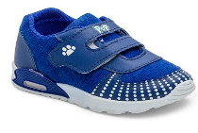 | 2919/4 | 4 | 5 | 11 | 9 | 16 | 15 | 0 | 0 | 0 | 0 | 0 | 0 | 0 | 0 | 0 | 0 | 0 | 0 | 0 | 0 | 0 | 0 | 0 | 60
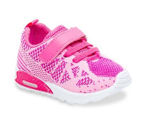 | 2942/3 | 0 | 0 | 0 | 0 | 0 | 0 | 0 | 2 | 1 | 1 | 0 | 0 | 0 | 0 | 0 | 0 | 0 | 0 | 0 | 0 | 0 | 0 | 0 | 4
 | 2950/4 | 1 | 0 | 1 | 0 | 0 | 1 | 0 | 0 | 0 | 0 | 0 | 1 | 0 | 0 | 0 | 0 | 0 | 0 | 0 | 0 | 0 | 0 | 0 | 4
 | 3161 | 0 | 0 | 0 | 0 | 0 | 0 | 0 | 0 | 0 | 0 | 0 | 0 | 2 | 2 | 2 | 1 | 3 | 0 | 0 | 0 | 0 | 0 | 0 | 10
 | 3271 | 0 | 0 | 0 | 0 | 0 | 0 | 0 | 0 | 0 | 0 | 0 | 2 | 1 | 7 | 1 | 1 | 0 | 0 | 0 | 0 | 0 | 0 | 0 | 12
 | 3330/3 | 45 | 45 | 89 | 89 | 132 | 136 | 45 | 45 | 30 | 30 | 15 | 15 | 0 | 0 | 0 | 0 | 0 | 0 | 0 | 0 | 0 | 0 | 0 | 716
 | 3350/3 | 0 | 0 | 0 | 0 | 1 | 0 | 0 | 0 | 0 | 0 | 0 | 0 | 0 | 0 | 0 | 0 | 0 | 0 | 0 | 0 | 0 | 0 | 0 | 1
 | 3382/7 | 44 | 43 | 86 | 88 | 132 | 132 | 62 | 62 | 41 | 42 | 21 | 21 | 0 | 0 | 0 | 0 | 0 | 0 | 0 | 0 | 0 | 0 | 0 | 774
 | 3411/4 | 0 | 0 | 0 | 0 | 5 | 4 | 129 | 129 | 86 | 86 | 43 | 43 | 0 | 0 | 0 | 0 | 0 | 0 | 0 | 0 | 0 | 0 | 0 | 525
 | 3437/3 | 30 | 31 | 62 | 60 | 92 | 92 | 0 | 0 | 0 | 0 | 0 | 0 | 0 | 0 | 0 | 0 | 0 | 0 | 0 | 0 | 0 | 0 | 0 | 367
 | 3437/5 | 23 | 22 | 46 | 46 | 68 | 70 | 0 | 0 | 0 | 0 | 0 | 0 | 0 | 0 | 0 | 0 | 0 | 0 | 0 | 0 | 0 | 0 | 0 | 275
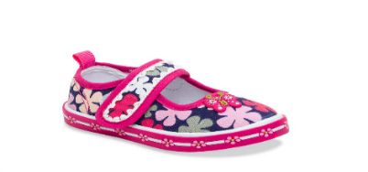 | 3494/4 | 2 | 2 | 6 | 6 | 9 | 10 | 0 | 0 | 0 | 0 | 0 | 0 | 0 | 0 | 0 | 0 | 0 | 0 | 0 | 0 | 0 | 0 | 0 | 35
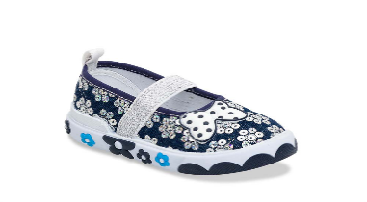 | 3618/4 | 23 | 23 | 46 | 46 | 69 | 70 | 96 | 94 | 61 | 64 | 32 | 32 | 0 | 0 | 0 | 0 | 0 | 0 | 0 | 0 | 0 | 0 | 0 | 656
 | 3625/3 | 0 | 0 | 1 | 2 | 3 | 5 | 1 | 1 | 2 | 2 | 1 | 1 | 0 | 0 | 0 | 0 | 0 | 0 | 0 | 0 | 0 | 0 | 0 | 19
 | 3625/4 | 0 | 0 | 0 | 0 | 0 | 0 | 3 | 1 | 0 | 2 | 2 | 2 | 0 | 0 | 0 | 0 | 0 | 0 | 0 | 0 | 0 | 0 | 0 | 10
 | 3625/5 | 0 | 0 | 0 | 0 | 0 | 0 | 1 | 0 | 0 | 0 | 0 | 0 | 0 | 0 | 0 | 0 | 0 | 0 | 0 | 0 | 0 | 0 | 0 | 1
 | 3628/3 | 20 | 21 | 41 | 43 | 62 | 63 | 54 | 54 | 36 | 36 | 18 | 18 | 0 | 0 | 0 | 0 | 0 | 0 | 0 | 0 | 0 | 0 | 0 | 466
 | 3665/7 | 0 | 0 | 0 | 0 | 0 | 1 | 3 | 2 | 1 | 2 | 0 | 0 | 0 | 0 | 0 | 0 | 0 | 0 | 0 | 0 | 0 | 0 | 0 | 9
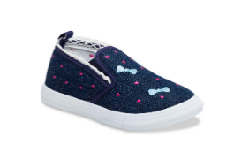 | 3742/4 | 40 | 42 | 83 | 82 | 123 | 123 | 49 | 51 | 33 | 34 | 16 | 17 | 0 | 0 | 0 | 0 | 0 | 0 | 0 | 0 | 0 | 0 | 0 | 693
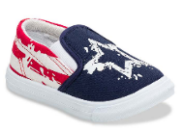 | 3787/4 | 26 | 24 | 49 | 48 | 73 | 77 | 64 | 61 | 43 | 41 | 20 | 21 | 0 | 0 | 0 | 0 | 0 | 0 | 0 | 0 | 0 | 0 | 0 | 547
 | 6026/9 | 0 | 0 | 0 | 0 | 0 | 0 | 0 | 0 | 0 | 0 | 0 | 1 | 0 | 0 | 0 | 0 | 0 | 0 | 0 | 0 | 0 | 0 | 0 | 1
 | 6226/4 | 0 | 0 | 0 | 0 | 0 | 0 | 0 | 0 | 0 | 0 | 1 | 0 | 0 | 0 | 0 | 0 | 0 | 0 | 0 | 0 | 0 | 0 | 0 | 1
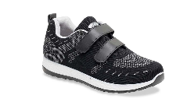 | 6354/7 | 0 | 0 | 0 | 0 | 0 | 0 | 0 | 0 | 0 | 0 | 14 | 30 | 30 | 29 | 29 | 28 | 14 | 0 | 0 | 0 | 0 | 0 | 0 | 174
 | 6354/8 | 0 | 0 | 0 | 0 | 0 | 0 | 0 | 0 | 0 | 0 | 9 | 18 | 18 | 18 | 18 | 18 | 9 | 0 | 0 | 0 | 0 | 0 | 0 | 108
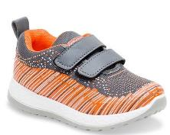 | 6784/8 | 0 | 0 | 0 | 0 | 0 | 0 | 0 | 0 | 0 | 0 | 1 | 2 | 2 | 2 | 3 | 2 | 0 | 0 | 0 | 0 | 0 | 0 | 0 | 12
 | 6834/7 | 0 | 0 | 0 | 0 | 0 | 0 | 0 | 0 | 0 | 0 | 0 | 0 | 0 | 1 | 0 | 0 | 0 | 0 | 0 | 0 | 0 | 0 | 0 | 1
 | 6926/4 | 0 | 0 | 0 | 0 | 0 | 0 | 0 | 0 | 0 | 0 | 3 | 0 | 12 | 9 | 14 | 1 | 3 | 0 | 0 | 0 | 0 | 0 | 0 | 42
 | 6926/9 | 0 | 0 | 0 | 0 | 0 | 0 | 0 | 0 | 0 | 0 | 14 | 3 | 31 | 34 | 22 | 1 | 9 | 0 | 0 | 0 | 0 | 0 | 0 | 114
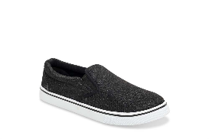 | 7083/7 | 0 | 0 | 0 | 0 | 0 | 0 | 0 | 0 | 0 | 0 | 30 | 59 | 59 | 57 | 58 | 61 | 71 | 85 | 126 | 128 | 90 | 46 | 3 | 873
 | 7083/9 | 0 | 0 | 0 | 0 | 0 | 0 | 0 | 0 | 0 | 0 | 0 | 0 | 0 | 0 | 0 | 0 | 0 | 1 | 2 | 3 | 3 | 2 | 1 | 12
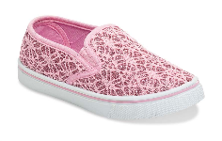 | 7097/3 | 0 | 0 | 0 | 0 | 27 | 27 | 55 | 54 | 52 | 54 | 56 | 68 | 68 | 68 | 69 | 68 | 66 | 0 | 0 | 0 | 0 | 0 | 0 | 732
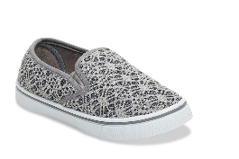 | 7097/9 | 0 | 0 | 0 | 0 | 38 | 38 | 80 | 75 | 70 | 74 | 75 | 23 | 20 | 22 | 24 | 24 | 22 | 0 | 0 | 0 | 0 | 0 | 0 | 585
 | 7240/7 | 0 | 0 | 0 | 0 | 0 | 0 | 0 | 0 | 0 | 0 | 0 | 0 | 0 | 0 | 0 | 0 | 25 | 98 | 156 | 201 | 172 | 108 | 40 | 800
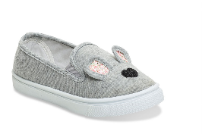 | 7311/9 | 0 | 0 | 0 | 0 | 0 | 0 | 0 | 0 | 0 | 0 | 13 | 28 | 25 | 27 | 28 | 30 | 15 | 0 | 0 | 0 | 0 | 0 | 0 | 166
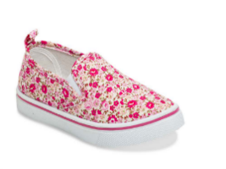 | 7406/3 | 0 | 0 | 0 | 0 | 0 | 0 | 0 | 0 | 0 | 0 | 51 | 103 | 102 | 101 | 101 | 102 | 51 | 0 | 0 | 0 | 0 | 0 | 0 | 611
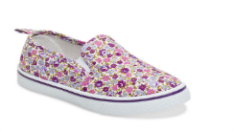 | 7406/5 | 0 | 0 | 0 | 0 | 0 | 0 | 0 | 0 | 0 | 0 | 77 | 153 | 154 | 155 | 154 | 154 | 76 | 0 | 0 | 0 | 0 | 0 | 0 | 923
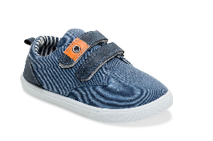 | 7517/4 | 0 | 0 | 0 | 0 | 0 | 0 | 0 | 0 | 0 | 0 | 5 | 7 | 9 | 7 | 10 | 12 | 1 | 0 | 0 | 0 | 0 | 0 | 0 | 51
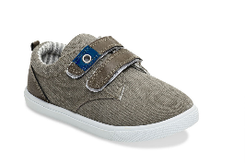 | 7517/9 | 0 | 0 | 0 | 0 | 0 | 0 | 0 | 0 | 0 | 0 | 5 | 9 | 10 | 10 | 10 | 10 | 5 | 0 | 0 | 0 | 0 | 0 | 0 | 59
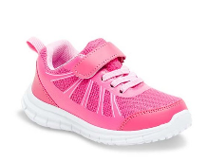 | 7785/3 | 0 | 0 | 0 | 0 | 0 | 0 | 2 | 0 | 1 | 2 | 2 | 2 | 2 | 3 | 2 | 4 | 14 | 20 | 30 | 28 | 19 | 11 | 0 | 142
 | 9762/5 | 0 | 0 | 0 | 0 | 0 | 0 | 0 | 0 | 0 | 0 | 0 | 0 | 0 | 0 | 0 | 0 | 1 | 0 | 0 | 0 | 0 | 0 | 0 | 1
 | 9834/5 | 0 | 0 | 0 | 0 | 2 | 0 | 1 | 0 | 4 | 2 | 0 | 1 | 0 | 2 | 0 | 1 | 2 | 0 | 0 | 0 | 0 | 0 | 0 | 15
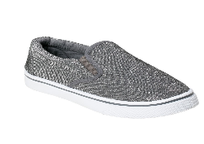 | 9834/7 | 0 | 0 | 0 | 0 | 0 | 0 | 0 | 0 | 0 | 0 | 0 | 29 | 28 | 27 | 27 | 27 | 27 | 0 | 0 | 0 | 0 | 0 | 0 | 165
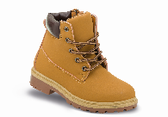 | 9844/2 | 0 | 0 | 0 | 0 | 0 | 0 | 0 | 0 | 0 | 0 | 29 | 58 | 58 | 58 | 58 | 60 | 30 | 0 | 0 | 0 | 0 | 0 | 0 | 351
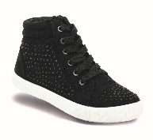 | 9857/7 | 0 | 0 | 0 | 0 | 0 | 0 | 0 | 0 | 0 | 0 | 26 | 52 | 52 | 52 | 52 | 52 | 27 | 0 | 0 | 0 | 0 | 0 | 0 | 313
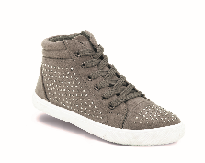 | 9857/9 | 0 | 0 | 0 | 0 | 0 | 0 | 0 | 0 | 0 | 0 | 11 | 23 | 22 | 22 | 23 | 24 | 11 | 0 | 0 | 0 | 0 | 0 | 0 | 136

 |  | 364 | 387 | 765 | 774 | 1240 | 1259 | 1028 | 1012 | 715 | 728 | 715 | 969 | 706 | 716 | 710 | 682 | 482 | 206 | 314 | 360 | 284 | 167 | 44
 | Total: |  |  |  |  |  |  |  |  |  |  |  |  |  |  |  |  |  |  |  |  |  |  |  | 14627

